상품제안서
[32X33X12]메쉬가방/비치가방/망사가방 중형 | 상품코드: F27415

 |  |  |  |  |  |  | 02-412-0044 | www.easy1.co.kr
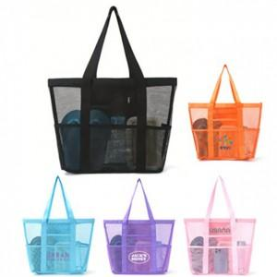

【상세/제작정보】 | <p><span style="font-size: 12pt;"><b>** 배송비- 한박스 100개 / 5000원별도</b></span></p>

【인쇄/포장옵션】 | 풀칼라 / OPP(비닐)

【공급단가】 | 수량 | 100~ | 300~ | 500~ | 1,000~ | 3,000~
*VAT별도 | 단가 | 4,540원 | 4,320원 | 4,220원 | 4,140원 | 4,070원

【상품 URL】 | http://www.easy1.co.kr/src/goods_detail.php?gdno=27415

